Sheet1
ポートフォリオシート

氏名 | 王 子良 | 所属 | 東京コミュニケーションアート専門学校

作品名 | キャプテンガイ | 作品画像

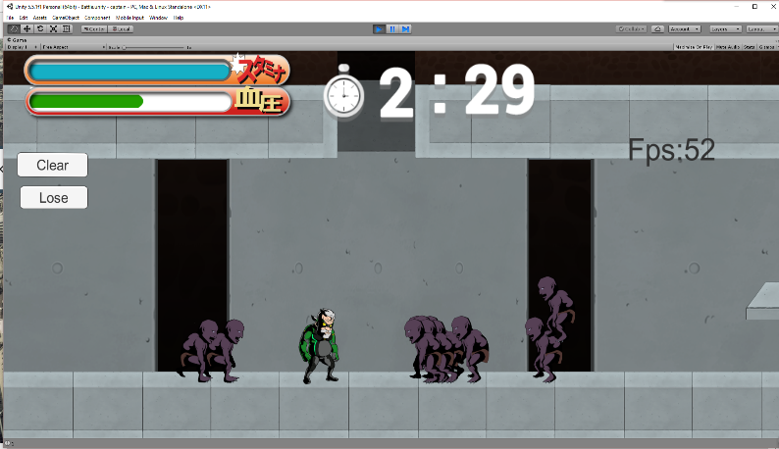
ジャンル | 2Dロールアクション
プラットフォーム | IOS
開発環境 | unity
使用言語 | C#
制作期間 | 十か月
チーム人数 | 19

■ゲーム概要
２０年ぶりに再起した４８歳の元ヒーローを操り、スタミナと血圧に気を付けながら地獄から現れた敵と戦っていくゲーム。

■制作担当箇所
UI 音声 シナリオ会話 敵生成、動き

■アピールポイント
一番面白い部分はスタミナと血圧システムだと思います。普通にパンチ出しますと、スタミナがなくなり、攻撃もできなくなってしまいます。アイテムのハンバーガーを食べると、スタミナが回復できるのですが、血圧も同時に上がってしまいます。そして、血圧がマックスになると、プレーヤーが死んでしまいます。 今回の製作に、私はUIと音声を担当しました。音声の部分には、SoundManagerを作成し、BGM、効果音、ホイズなど一つのscriptを管理しました。そして、static をうまく利用し、ほかのscriptも簡単に音声の部分を参照しました。

■ファイル名

